Feuil1
Octopus vulgaris الأخطبوط
PRIX DE POULPE A L'EXPORTATION: EN VIGUEUR JUSQU'AU |  |  |  | أسعار تصدير الاخطبوط : حتى 05/06/2022
PRIX FOB EN US DOLLARS PAR TONNE |  |  |  | سعر الطن بالدولار و بطريقة التسليم على ظهر الباخرة FOB

Date de fixation de prix 05/05/2022 PV - 03/CFP/2022 |  |  |  | تاريخ تحديد الاسعار و محضر اللجنة

 | المجمد على الأرض مصطاد بالاوعية | المجمد على متن البواخر و منتوج الشراك | مجمد على الارض- انتاج بواخر مبردة-
Especes | CONGELE A TERRE (POTS ) | CONGELE A BORD et NASSE | CONGELE A TERRE (Glaciers ) | الصنف
TAKO1 | 14,000 | 13,700 | 13,300 | اخطبوط 1
TAKO2 | 14,000 | 13,700 | 13,300 | اخطبوط 2
TAKO3 | 14,000 | 13,700 | 13,300 | اخطبوط 3
TAKO4 | 14,000 | 13,700 | 13,300 | اخطبوط 4
TAKO5 | 14,000 | 13,700 | 13,300 | اخطبوط 5
TAKO6 | 12,700 | 12,400 | 12,000 | اخطبوط 6
TAKO7 | 12,000 | 11,700 | 11,300 | اخطبوط 7
TAKO8 | 13,500 | 13,200 | 12,800 | اخطبوط 8
PR1 | 13,000 | 12,700 | 12,000 | اخطبوط م 1
PR2 | 12,500 | 12,200 | 11,500 | اخطبوط م 2
PR3 | 11,200 | 10,900 | 10,200 | اخطبوط م 3
PR | 11,700 | 11,400 | 10,700 | اخطبوط م
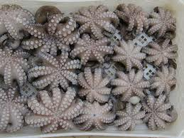
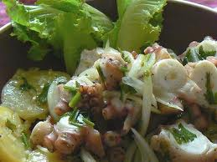

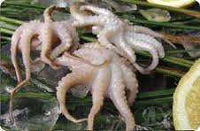

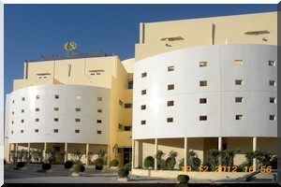
Adresse: |  |  |  | العنوان :
SMCP sem. Siege Sociale Nouadhibou - Mauritanie |  |  |  | ش م ت س - ش ا م - المقر الرئيسي :
Tel. Std +00 222 45 74 52 81- Fax Direction Comm. : |  |  |  | انواذيبو - موريتانيا
222 45 74 55 66 - E.Mail Dr. Com. DC@SMCP.MR |  |  |  | للاتصال :
Web: WWW.SMCP.MR - E.Mail : INFO@SMCP.MR |  |  |  | الموقع الاكتروني:

الإخطبوط الموريتاني معالج حسب معايير الجودة العالمية و هو مصطاد في شواطئ و بحر نظيف محمي بالقانون ضد التلوث و هذا المنتوج نال ثقة المستهلكين و الزبناء الرئيسيين من اسويين - يابانيين ...- و أوربيين لفترة زادت على 38 سنة من صادرات الشركة الموريتانية لتسويق الأسماك.
Le poulpe Mauritanien est un produit halieutique traité selon les normes d'hygiène de l'Union Européenne .Il est pêché dans les eaux territoriales mauritaniennes (littoral mauritanien) qui sont légiférés par le droit de la mer (création de Zones Economiques Exclusives et des conditions d'accès à la ressource). Ce produit, très prisé par les clients et consommateurs, est commercialisé par la SMCP depuis plus de 38 ans, à destination de l'Asie (Japon, Corée, Chine ...) et de l’Europe (Espagne, Italie, Grèce etc.)

